Hoja3
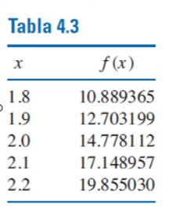
Nro. | x | y | 1 | 2 | 3
0 | 1.8 | 10.889365 | 18.13834 | 13.05395 | 5.9939583333
1 | 1.9 | 12.703199 | 20.74913 | 15.451533333

2 | 2 | 14.778112 | 25.38459
3 | 2.2 | 19.85503

x | 2.1

P(x) = a1 + a2(x-x0) + a3(x-x0)(x-x1) + a4(x-x0)(x-x1)(x-x2)

a1 | 10.889365 |  | x-x0 | 0.3
a2 | 18.13834 |  | x-x1 | 0.2
a3 | 13.05395 |  | x-x2 | 0.1
a4 | 5.9939583333

P(x=2.1) | 17.15006775
Lagrange | 17.15

